상품제안서
메가보틀 1L | 상품코드: F23959

 |  |  |  |  |  |  | 02-412-0044 | www.easy1.co.kr
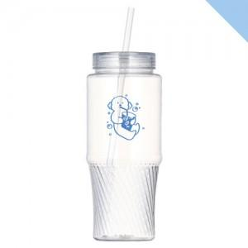

【상세/제작정보】 | 뜨거운 물 주입이 불가한 제품입니다 부가세/배송비 별도 1박스배송비 7,000원(부가세별도) 한박스 50개입(추후 변동 예정) 선물포장 개당 400원 추가 (부가세 별도) 1도 단면인쇄/개별 종이케이스 포함 2도 인쇄 및 양면인쇄 시 개당 300원 추가(부가세 별도)

【인쇄/포장옵션】 | 실크 / 포장지포장

【공급단가】 | 수량 | 100~ | 300~ | 500~ | 1,000~ | 3,000~
*VAT별도 | 단가 | 2,430원 | 2,340원 | 2,250원 | 2,160원 | 2,100원

【상품 URL】 | https://dev.easy1.co.kr:443/src/goods_detail.php?gdno=23959

